Лист1
 |  |  | Магазин «Бисер, Бусинка, Страз» чешский бисер оптом, с доставкой по России http://biser-businka-strass-18.com http://okeanbusin.ru |  |  |  |  | опт: +7 499 157-65-90 опт: +7 499 157-31-51 заказ отправлять на: optotdel18@yandex.ru

Бланк-заказа: |  |  |  | Бусины Wibeduo, Чехия
ФИО, организация, адрес:
Контактный телефон:
 |  |  |  |  |  |  | Валюта расчёта: Доллар |  |  |  | 0.00
 |  |  |  |  |  |  | $- | $- | $- | Наличие
Картинка | П/ № | Артикул | Цвет | размер | Упаковка | Розничная цена | Цена при покупке только бусин на сумму: |  |  |  | Заказ 1 ед.=1уп.
 |  |  |  |  |  |  | от 5 000р | От 10000 руб | От 15 000руб
 |  |  |  |  |  |  | Цена при покупке вместе с бисером:
 |  |  |  |  |  |  | от 10 до 30 кг | от 30 до 50 кг | от 50 кг

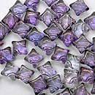 | 01 | 00030/15726 | Crystal Lila Vega Luster | 8x8 мм 2 отв. 0,8 мм | 10 гр., ~42-43 шт. | 297.00 | $3.17 | $2.77 | $2.38
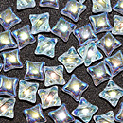 | 02 | 00030/28701 | Crystal AB | 8x8 мм 2 отв. 0,8 мм | 10 гр., ~42-43 шт. | 274.00 | $2.92 | $2.56 | $2.19
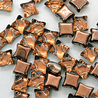 | 03 | 00030/55004 | Crystal Metallic Copper | 8x8 мм 2 отв. 0,8 мм | 10 гр., ~42-43 шт. | 297.00 | $3.17 | $2.77 | $2.38
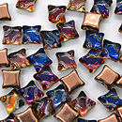 | 04 | 00030/55005 | Crystal Red Rainbow | 8x8 мм 2 отв. 0,8 мм | 10 гр., ~42-43 шт. | 297.00 | $3.17 | $2.77 | $2.38
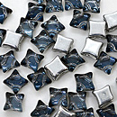 | 05 | 00030/55006 | Crystal Stormy Seas | 8x8 мм 2 отв. 0,8 мм | 10 гр., ~42-43 шт. | 297.00 | $3.17 | $2.77 | $2.38
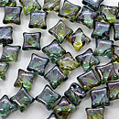 | 06 | 00030/65431 | Crystal Lazure Blue | 8x8 мм 2 отв. 0,8 мм | 10 гр., ~42-43 шт. | 342.00 | $3.65 | $3.19 | $2.76
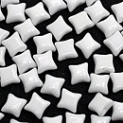 | 07 | 03000 | Chalk White | 8x8 мм 2 отв. 0,8 мм | 10 гр., ~42-43 шт. | 206.00 | $2.20 | $1.92 | $1.64
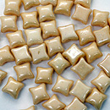 | 08 | 03000/14413 | Chalk Champagne Luster | 8x8 мм 2 отв. 0,8 мм | 10 гр., ~42-43 шт. | 274.00 | $2.92 | $2.56 | $2.19
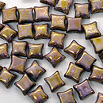 | 09 | 03000/15695 | Chalk White Lila Gold Luster | 8x8 мм 2 отв. 0,8 мм | 10 гр., ~42-43 шт. | 342.00 | $3.65 | $3.19 | $2.76
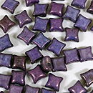 | 10 | 03000/15726 | Chalk White Lila Vega Luster | 8x8 мм 2 отв. 0,8 мм | 10 гр., ~42-43 шт. | 297.00 | $3.17 | $2.77 | $2.38
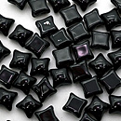 | 11 | 23980 | Opaque Jet | 8x8 мм 2 отв. 0,8 мм | 10 гр., ~42-43 шт. | 206.00 | $2.20 | $1.92 | $1.64
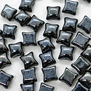 | 12 | 23980/14400 | Hematite | 8x8 мм 2 отв. 0,8 мм | 10 гр., ~42-43 шт. | 274.00 | $2.92 | $2.56 | $2.19
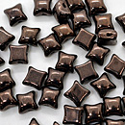 | 13 | 23980/14415 | Jet Bronze | 8x8 мм 2 отв. 0,8 мм | 10 гр., ~42-43 шт. | 525.00 | $5.60 | $4.90 | $4.20
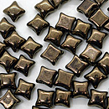 | 14 | 23980/90215 | Jet Gold | 8x8 мм 2 отв. 0,8 мм | 10 гр., ~42-43 шт. | 605.00 | $6.45 | $5.65 | $4.84
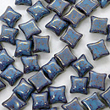 | 15 | 63020/15495 | Turquoise Teracota Red | 8x8 мм 2 отв. 0,8 мм | 10 гр., ~42-43 шт. | 445.00 | $4.75 | $4.15 | $3.56
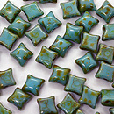 | 16 | 63020/86800 | Turquoise Travertin | 8x8 мм 2 отв. 0,8 мм | 10 гр., ~42-43 шт. | 525.00 | $5.60 | $4.90 | $4.20
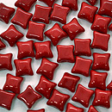 | 17 | 93200 | Opaque Red | 8x8 мм 2 отв. 0,8 мм | 10 гр., ~42-43 шт. | 342.00 | $3.65 | $3.19 | $2.76
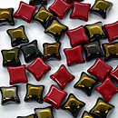 | 18 | 93200/22601 | Opaque Red Valentinite | 8x8 мм 2 отв. 0,8 мм | 10 гр., ~42-43 шт. | 342.00 | $3.65 | $3.19 | $2.76

в начало >>

